GEORREFERENCIACIÓN
FICHA DE GEORREFERENCIACIÓN DE MEDICIÓN DE RUIDO

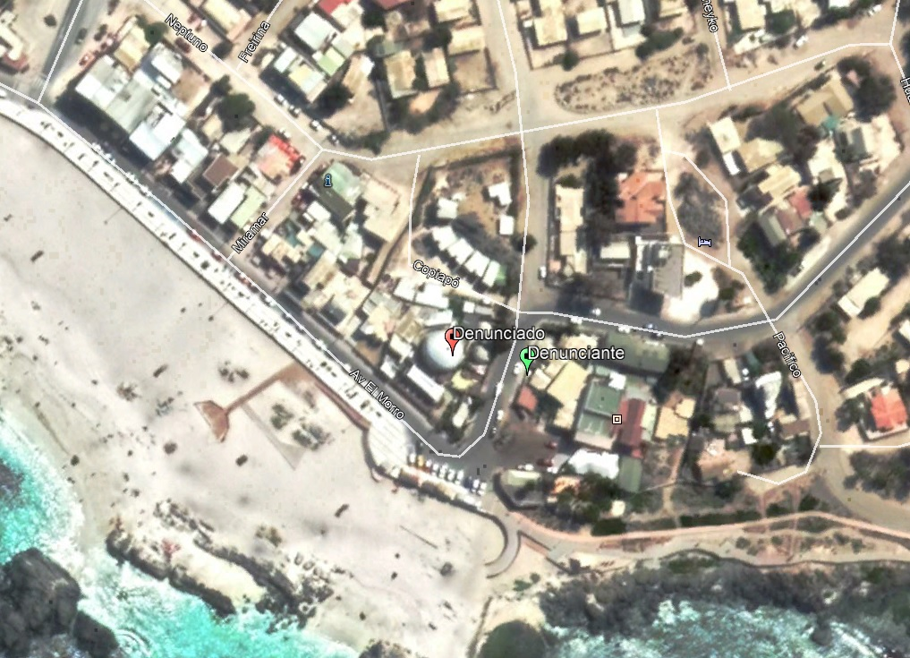

Origen de la imagen Satelital |  |  | Google Earth Pro
Escala de la imagen Satelital

LEYENDA DE CROQUIS O IMAGEN UTILIZADA

Datum |  | WGS84 |  | Huso |  | 19J
Fuentes |  |  |  | Receptores
Símbolo | Nombre | Coordenadas |  | Símbolo | Nombre | Coordenadas
En rojo | Denunciado | N | 7,000,720 |  |  | N
 |  | E | 316,032 |  |  | E
 |  | N |  | En verde | Denunciante | N | 7,000,712
 |  | E |  |  |  | E | 316,059
 |  | N |  |  |  | N
 |  | E |  |  |  | E
 |  | N |  |  |  | N
 |  | E |  |  |  | E
Se podrán adjuntar fotografías, considerando como máximo una (1) por fuente y dos (2) por lugar de medición.

EVALUACIÓN DE NIVELES DE RUIDO
FICHA DE EVALUACIÓN DE NIVELES DE RUIDO

 |  |  |  |  |  | Información del Receptor
 |  |  |  | Mayor |  | Identificación del Receptor N° |  |  | 1
 | NPSeq | 79 |  | 79
 | NPSmáx | 84 | 79 |  |  | Indicar Condiciones
 |  |  | NPSmáx - 5 | Mayor |  | Medición |  |  | Exterior
Punto 1 | NPSeq | 78.3 |  | 78.3 |  | Ventana |  |  | No Aplica
 | NPSmáx | 80.8 | 75.8 |  |  | Modelación ISO 9613
 |  |  | NPSmáx - 5 | Mayor |  | No
 | NPSeq | 77.5 |  | 77.5
 | NPSmáx | 81.6 | 76.6
 |  |  | NPSmáx - 5 | Mayor
Promedio + Corrección ventana
NPC
 | NPSeq | - |  | -
Suma + Corrección Ruido de Fondo
 | NPSmáx | - | -
 |  |  | NPSmáx - 5 | Mayor | Promedio(*) |  | Suma
Punto 2 | NPSeq | - |  | - | 78 |  | 78 |  |  |  | 78
 | NPSmáx | - | -
 |  |  | NPSmáx - 5 | Mayor
 | NPSeq | - |  | - |  |  | 0 |  |  |  | 0
 | NPSmáx | - | - |  |  | Corrección ventana |  |  |  | Corrección Ruido de fondo
 |  |  | NPSmáx - 5 | Mayor
Lugar Corrección
Exterior 0 dB(A)
Interior
V. Abierta + 5 dB(A)
V. Cerrada + 10dB(A)
Diferencia Corrección
10 o más 0 dB(A)
6 a 9 1 dB(A)
4 a 5 - 2 dB(A)
3 - 3 dB(A)
< 3 Med. Nula
 | NPSeq | - |  | -
 | NPSmáx | - | - |  |  |  |  |  | 78
 |  |  | NPSmáx - 5 | Mayor |  |  |  |  | Diferencia
Punto 3 | NPSeq | - |  | -
 | NPSmáx | - | -
 |  |  | NPSmáx - 5 | Mayor |  | Corrección ventana
 | NPSeq | - |  | - |  |  | 0
RUIDO DE FONDO
 | NPSmáx | - | -
 |  |  | NPSmáx - 5
 |  | 0 |  |  |  |  | 0 |  |  |  | 0
 | NPSeq Ruido fondo(*)

 |  |  |  |  |  |  |  | (*) Aproximar a números enteros

